Français
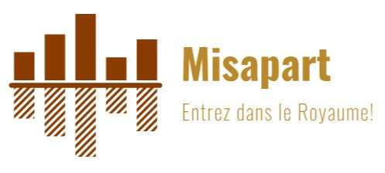
 | Misapart |  | Facture #
 | 1130 rue Bresse |  | Date:
 | Ascot Corner, QC Canada |  | Argent
 | J0B 1A0 |  | Interact
 | Tel: 1-819-791-3699 |  | Master
 |  | Paiement | Visa
CITQ | 297081 |  | Paypal
NEQ | 2274153388 |  | Chèque

Type de séjour | fin de semaine | jours de semaine | congé | semaine

Description | # personnes | Durée du séjour | Prix unitaire | Sous-total

Séjour avec nuitées
Adultes premier 20 individus |  |  | 100 $ | - $
Adultes entre 21 et 36 individus |  |  | 90 $ | - $
Adultes entre 37 et 60 individus |  |  | 80 $ | - $
Enfants 8 à 11 ans |  |  | 75 $ | - $
Enfants moins de 7 ans |  |  | 60 $ | - $
Ménage |  |  | 500 $ | - $

Séjour sans nuitée
entre 9h et 21h (durée 12h)
Adultes premier 40 individus |  |  | 75 $ | - $
Adultes entre 41 et 80 individus |  |  | 65 $ | - $
Enfants 8 à 11 ans |  |  | 50 $ | - $
Enfants moins de 7 ans |  |  | 40 $ | - $
entre 13h et 21h (durée 8h)
Adultes premier 40 individus |  |  | 65 $ | - $
Adultes entre 41 et 80 individus |  |  | 55 $ | - $
Enfants 8 à 11 ans |  |  | 40 $ | - $
Enfants moins de 7 ans |  |  | 30 $ | - $
entre 17h et 21h (durée 4h)
Adultes premier 40 individus |  |  | 50 $ | - $
Adultes entre 41 et 80 individus |  |  | 45 $ | - $
Enfants 8 à 11 ans |  |  | 30 $ | - $
Enfants moins de 7 ans |  |  | 20 $ | - $
Ménage |  |  | 250 $ | - $

Tranche d'heure additionnelle |  |  | 200 $ | - $
Autres (longue distance, films, etc.)
Sous total |  |  |  | - $

Taxes sur l'hébergement (3,5%) |  |  |  | - $
Sous total avec taxes sur l'hébergement |  |  |  | - $

TPS (5%) - (820630200) |  |  |  | - $
TVQ (9,975%) - (1082733228) |  |  |  | - $
Total |  |  |  | - $

Dépôt | Date:
Balance due |  |  |  | - $
Paiement
Solde |  |  |  | - $
Dépôt de sécurité de 5000$ | Reçu: |  | Retourné:

